記載例（直接記載用）
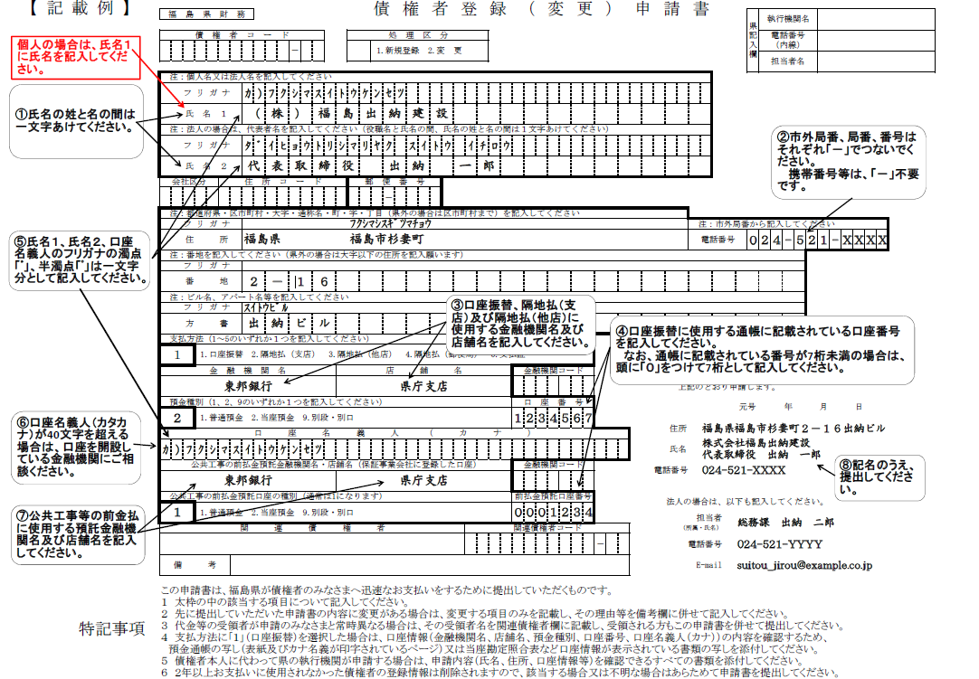

（申請者）

